SPEC
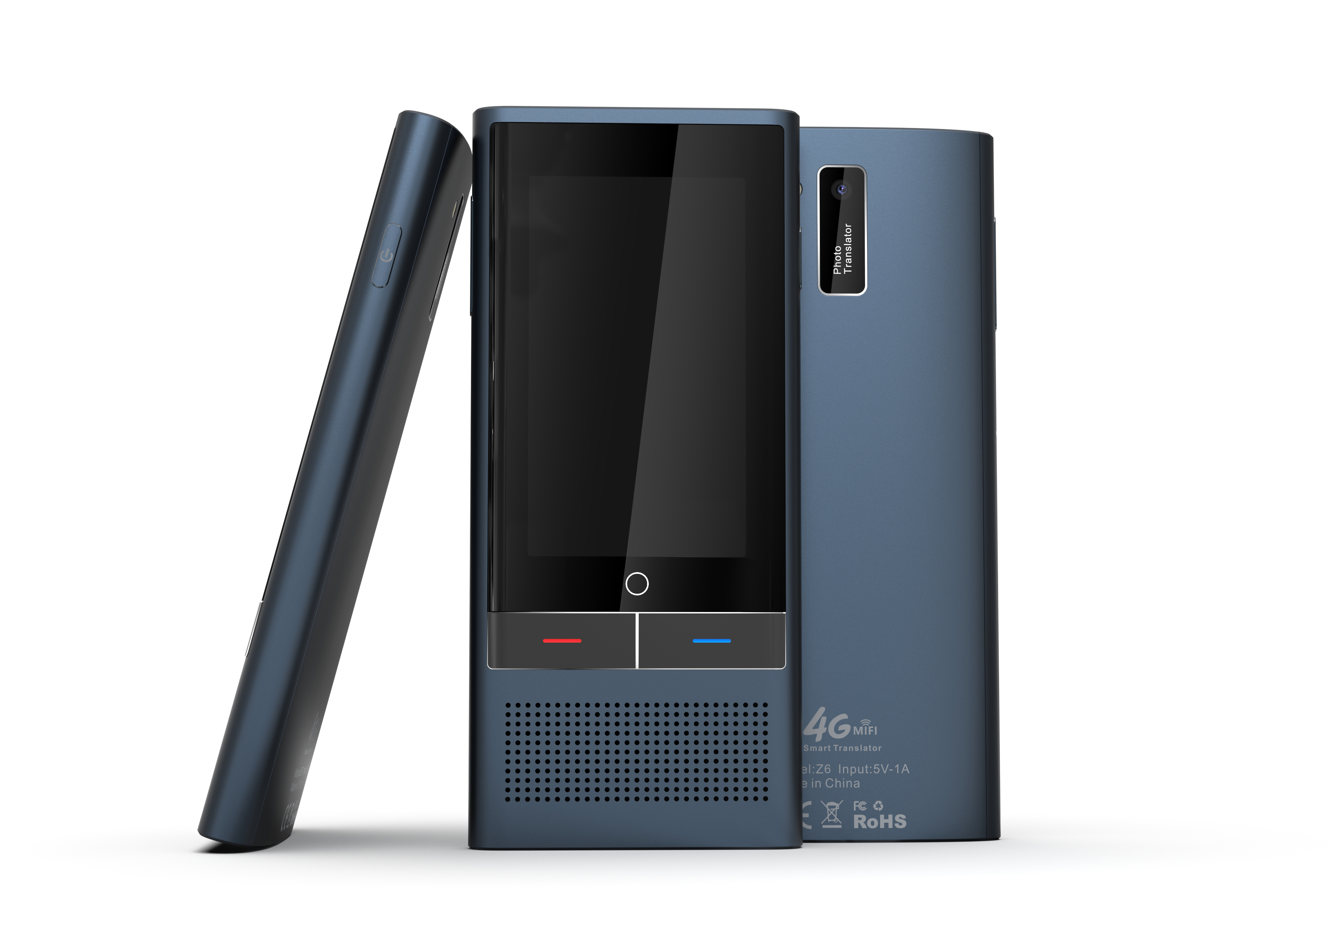
Product overview | Internal project name | Z6
 | Size, net weight | ID size: 129x58x12.6mm Net weight: 168g
 | Appearance Style | Business, fashion, technology. Business, fashion, technology
 | Sales Point | Metal case, large speaker, 138 languagesinter-translation, 19 countries offline translation
translation | System language | 12 system languages, Simplified Chinese, Traditional Chinese, English, Japanese, Korean, German, French, Russian, Thai, Spanish, Italian, Vietnamese
 | Translation Engine | Baidu, Microsoft, Google Baidu, Microsoft, Google, iFlytek
 | Support language | 138 languages
 | Offline translation | 19 ultra-precise offline translations
 | Translation speed | 0.2S
 | Photographic translation | support 57
 | Recording translation | 13 languages ​​for recording translation
CPU | Model | MT6739W/W, FDD/TDD /GSM/WCDMA/TD-SCDMA
 | Feature | CPU: Quad-core Cortex-A53
 | Framework | Quad-core ARM Cortex-A53 MPCore
 | Technology | 28nm SOC
 | GPU model | PowerVR GE8100 570MHz
 | Video encode | 1080p 30fps H.264
 | Video decode | 1080p 30fps H.264/H.265 , MPEG-4 SP/ASP
 | Network | GSM+WCDMA+TD-SCDMA+TDD+FDD
 | Frequency | 1.5GHz
 | LTE base band | FDD-LTE:B1/B2/B3/B4/B5/B7/B8/B17/B20/B28, TDD-LTE:B38/B39/B40/B41
 | 3G base band | WCDMA: B1/B2/B5/B8, TD-SCDMA: B34/B39
 | 2G base band | GSM850/900/1800/1900MHz
 | EDGE/GPRS | CLASS12
Storage | Memory Type | Running memory RAM: 1GB, storage memory ROM: 16GB
 | T-flash card | not support
Hardware features | GPS | Support
 | WIFI | WIFI 2.4G/5G
 | Bluetooth | BLE4.0
 | Standard charging | 1A
 | Sound Amplifier | K class
 | FOTA upgrade OTA | Support
Display | Size & technology | 2.8" inch LCD/ips
 | Resolution | 320*240 QVGA
 | Pixel density | 143
 | Brightness | 420CD/㎡
 | Contrast | MIN500 TYP 800
Touch panel | Panel technology | G+F
 | IC | FT6336U
 | Sensor technology | Single point + gesture
 | Material | Tempered Asahi Glass
 | Fitting method with Display | Frame sticker
Camera | Sensor | SP5509 / GC5025
 | Sensing area | 1/5 inch
 | Pixel area | 2592*1944 500W
 | Aperture | 2.2
 | Optical Image Stabilization | N/A
 | Sensor type | 72 degrees
 | PDAF | N/A
 | Flash led | Real sparkle
Buttons | Power button | SUPPORT
 | Volume button | SUPPORT
 | Return touch key | SUPPORT
Electric acoustic devices | Speaker | 32BOX Multimedia
 | Mic | Dual Silicon Microphone
Power | Headphone port | TYPE-C Adapter
 | Charger interface | TYPE-C 2.0
Battery | Capacity | Non-detachable, 2000mAH (built-in)
 | Fully charge and discharge frequency | 500cycles@cap≥80%
 | Material | Lithium cobalt oxide
 | Voltage | 3.8V
 | Discharge coefficient | 0.2C
 | Battery density ratio | 584.19wh/L
 | Standby time | 235H
Housing | Housing structure | Non-removable
 | Housing material | Hardware + plastic
 | Housing color | Black
Standard accessories | Earphone | With adapter cable
 | Data cable | 5V/1.5A
 | OTG cable | N/A
 | Charger | N/A
 | Packing box, manual, warranty card | Standard
 | Color protective film | PE Protective film
Optional accessories | Leather case | Optional
 | Steel protective film | N/A
 | Protective case | N/A
Carton size | Packing dimensions | 162*91*42mm
 | Cartoon box size and weight | 385*35*425
 | Packing Weight | 90g

